Sheet1
技术要求及报价
桂林市中医医院崇信院区5号楼阶梯教室LED屏改造
序号 | 产品名称 | 参数配置 | 数量 | 单位 | 单价 | 总价
1 | LED显示屏 | 1、▲点间距:1.86mm；显示尺寸：4480*2560mm 分辨率：2408*1376，显示比例16:9； 2、▲为保证产品稳定性，要求采用TOP型SMD封装的灯珠，1R1G1B；灯珠结构支持PPA碗杯结构、点胶封装、出光方式为单面发光；支持PCB平面结构，molding封装、切割、出光方式为五面发光； 3、亮度均匀性≥99% ，对比度≥20000:1； 4、LED显示模组的基色主波长的测量误差∆入D≤2nm，满足SJ/T11141-2017的最高级别C级要求； 5、可视角度：垂直≥178度，水平≥178度 6、色温（K）：9300K，20—20000可调，调节步长100K，色温为6500K时，100%、75%、50%、25%四档电平白场调节色温误差≤±200K；色温为8500K时，100%、75%、50%、25%四档电平白场调节色温误差≤±100K； 7、▲电流增益调节级别≥10位，电流增益调节范围1%-199%（ 8、视觉舒适度(VICO指数)测试值在O≤VICO＜1,满足CSA035.2-2017标准量化分级1级，视觉舒适度等级为1级，视觉健康舒适度等级为S级； 9、色度均匀性：±0.001(Cx,Cy之内)； 10、▲平整度等级（符合SJ/T11141-2017的最高级别C级要求），其中模组间隙≤0.01mm，拼接模组间隙≤0.01mm，像素中心距相对偏差等级Jx≤0.5%，垂直相对错位等级Cc≤0.5%，水平相对错位等级Cs≤0.5%； 11、刷新率≥3840Hz； 12、色域覆盖率：显示符合广电级显示效果，高色域重合度，色域重合度≥99.3%；色域覆盖率：NTSC 色域覆盖率≥125%； 13、▲PCB 采用 FR-4 四层板同等级或更高材料，表面沉金处理，板厚≥1.6mm，铜厚≥1 盎司，TG≥150，PCB 板表面具备防潮/防尘/防静电/抗氧化，防霉等级≤1 级。符合CQC13-471301-2018节能要求，采用抗消隐设计，无“毛毛虫”“鬼影”跟随现象，模组与HUB板采用排线连接，无级联，可直接插拔和热插拔 14、显示屏塑料面罩底壳应能通过GB4943.1-2011条款4.7的550℃灼热丝试验要求，满足HB等级要求； 15、显示屏经蓝光危害检测结果为无危害； 16、▲噪声测试（符合GB22337-2008社会生活环境噪声排放标准）屏前、屏后、屏左、屏右1m处，噪声声压≤3dB； 17、▲符合CQC3158-2016(LED显示单元节能认证技术规范),具有智能节电和黑屏节电功能，节能模式节电60%以上； 18、▲平均修复时间≤1分钟，平均无故障工作时间≥120000小时，支持7*24小时不间断工作； 19、▲LED显示屏所使用的各种材料和元器件，都应满足《SJ/T11363-2016电子信息产品中有毒有害物质的限量要求》,铅、汞、六价铬、多溴联苯、多溴二苯醚(十溴二苯醚除外)的含量不应超过0.1%,镉的含量不应超过0.01%； 20、按SJ/T 11590-2016LED显示屏图像质量主观评价方法进行，运动图像清晰度、灰度表现力2（伪轮廓现象）主观感受满足图像质量好，十分满意，评价优级，评分5分； 21、▲采用 MWFRFT 多层多参数智慧调节技术处理技术，打破传统单层 WFRFT 结构模式扩展为多层 MWFRFT 结构，提升大屏低灰刷新不足引起的闪烁问题； 22、▲采用 MC 多通道校正技术，消除屏体在不同灰阶下的麻点和色块问题，保证全灰阶显示均匀一致； 23、▲支持HDR信号显示,依据CESI/TS 008-2019标准，支持HDR高动态光照渲染技米。依据CESI/TS008-2019《HDR 显示认证技术规范》，支持高动态范围(HDR，Higi-Dynamic Range)检测项目峰值亮度1000-1500、黑色亮度≤0.05cd/m2、EOTF 曲线拟合度0.7-1.3、色域覆盖率≥90（相对DCILP3色空间）、色域重合度≥60%.达到HDR3.0标准。 24、支持鬼影消除、低灰偏色补偿、去除坏点、毛毛虫消除、余辉消除、亮度缓慢变亮功能； 25、▲摩擦起电电压|V|≤100V;静电电压衰减期 (±1000-±100V）≤2S; 26、 以上参数需提供国家认可的第三方检测机构出具的专业检测报告复印件并加盖公章，原件备查。 | 11.46 | ㎡ |  |  | 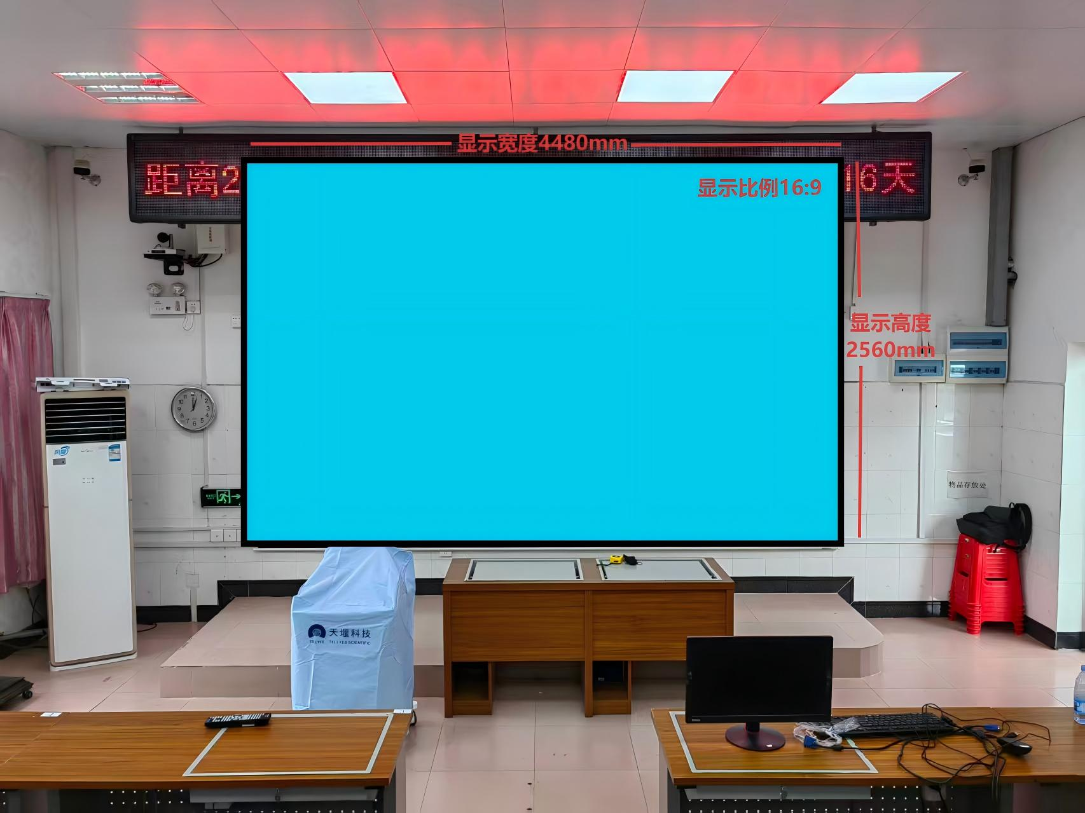
2 | LED电源 | 200W,4.5V40A | 39 | 台
3 | 接收卡 | 1、最大带载512x384，最多支持24组并行数据 2、无需转接板，单卡自带HUB75接口 3、支持逐点亮度校正 4、快速亮暗线调节 5、支持3D功能 6、支持Mapping功能开启 | 22 | 张
4 | 二合一处理器 | 1、标配1路HDMI1.3输入，1路DVI输入，1路CVBS输入，1路VGA输入，1路USB输入；支持输入分辨率1920*1080@60HZ，并向下兼容； 2、标配4路千兆网口输出，最大带载260万像素，最大带载宽度3840，最大带载高度1920； 3、集成视频处理+发送卡功能，可将视频源一键全屏缩放输出； 4、支持全彩液晶屏，对信号输入状态，大屏亮度，网口通讯状态实时显示； 5、支持一键切换输入源，一键调用预设场景； 6、支持多种大屏亮度调节方式，设备自带旋钮调节，上位机软件调节； 7、开放串口中控协议便于第三方系统集成； 8、支持插入U盘播放视频、图片等多媒体文件； | 1 | 台
8 | LED配电箱 | 1.具备手动控制设备供电的开启和关闭； 2.单组回路输出，标配为手动控制，可添加定时开关控制 3.具备上电保护功能。 4.具有电源状态指示、运行状态指示 5.不低于10kw | 1 | 台
9 | 无线投屏器 | 笔记本无线投屏使用，支持HDMI接口，TYPE-C接口。 | 1 | 台
10 | 钢结构 | 含钢结构、5cm定制包边等。采用专用钢结构支架，拼接效果好，安装简单，美观轻巧。 | 11.46 | ㎡
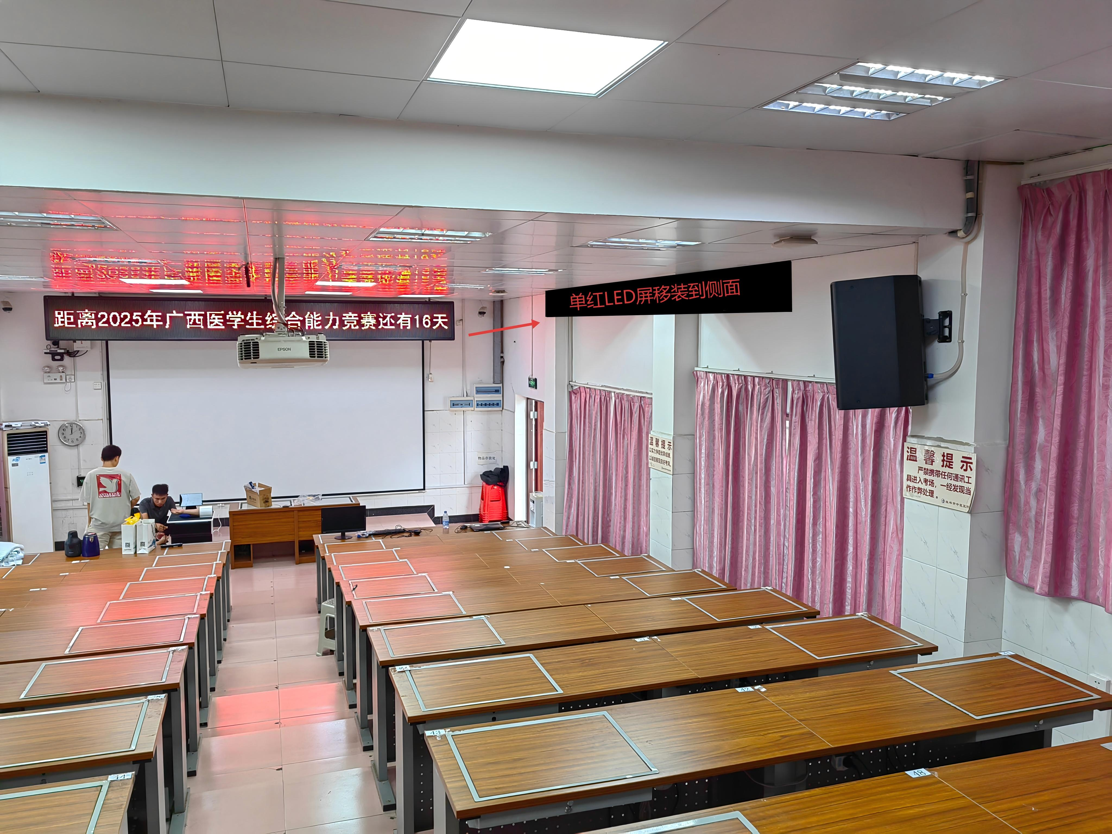
11 | 安装调试、培训 | 钢结构和屏体的安装，显示屏调试及培训，包含屏体内部线材 | 11.46 | ㎡
12 | 综合布线及改造 | 1. 机柜处至大屏7条6类网线共175米，HDMI视频线25米，3*2.5²电缆及辅材等； 2. 包含单红显示屏改造，移装，保证正常使用等。 | 1 | 套
 |  |  |  |  | 总计 | 0

